הולי בייגל מודיעין
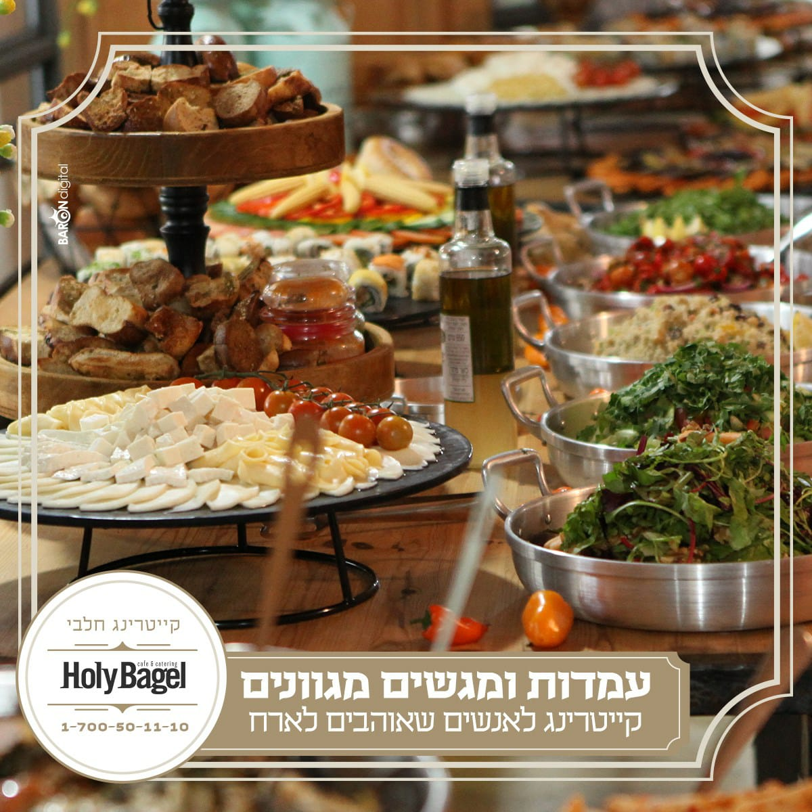
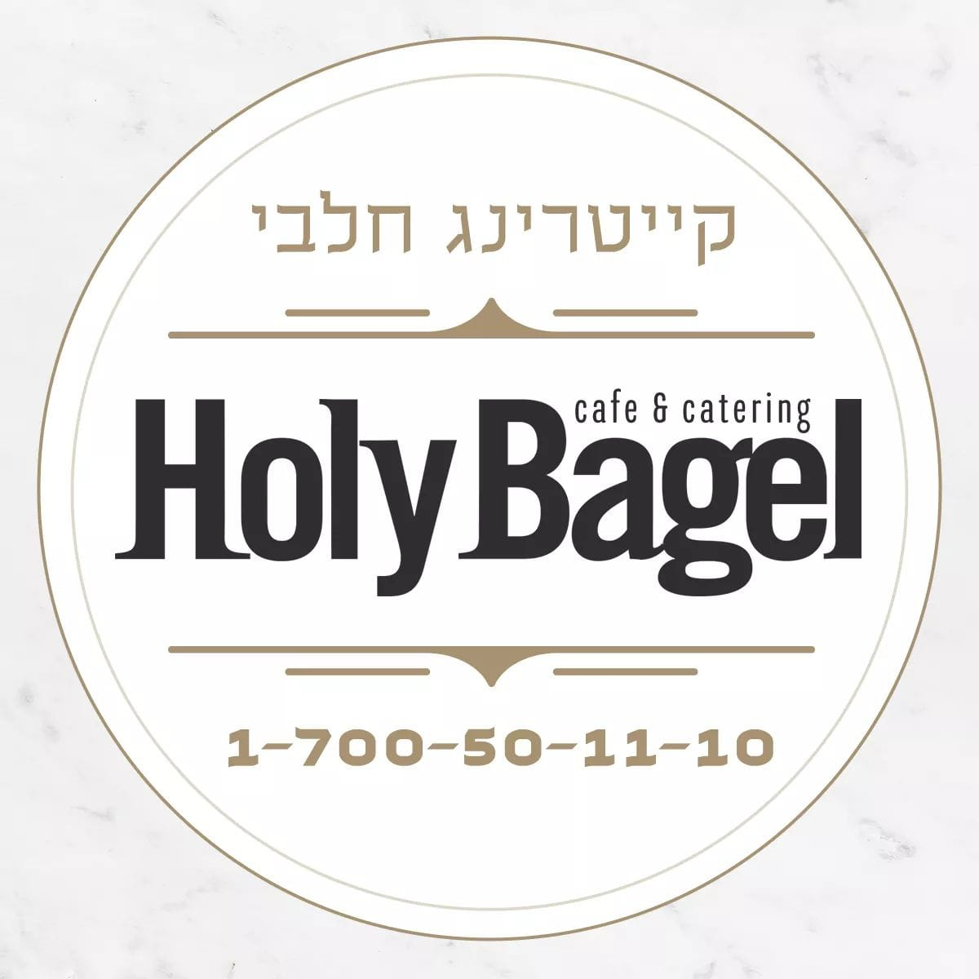
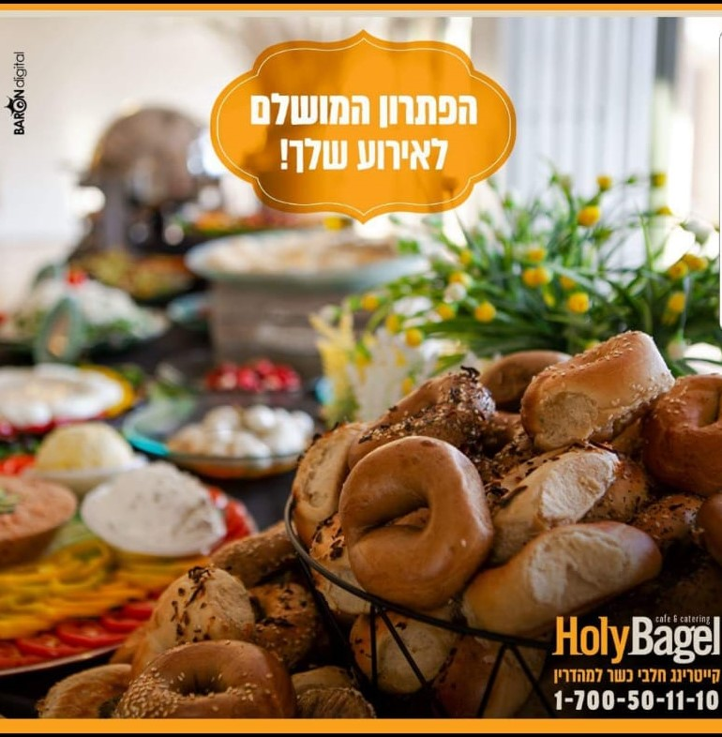
בס"ד
 | הצעת מחיר לקייטרינג

לכבוד:
כתובת:

טלפון
פקס/אימייל

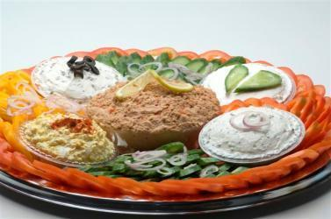
 | פירוט | מחיר | כמות | שונות | סה"כ
פלטות קרות (* מתאים לטבעונים)
1 | מגש ירקות וסלטים + 20 בייגל (סלט טונה, סלט ביצים, גבינות שמנת, גמבות, עגבניות, מלפפונים) | ₪ 325 |  |  | ₪ 0.00
2 | מיני מגש ירקות וסלטים + 10 בייגל (סלט טונה, סלט ביצים, גבינות שמנת, גמבות, עגבניות, מלפפונים) | ₪ 235 |  |  | ₪ 0.00
3 | מגש סביח + 20 בייגל (פרוסות חצילים אפוי, פרוסות ביצים קשות, טחינה, ירקות) | ₪ 325 |  |  | ₪ 0.00
4 | מגש גבינות קשות (צפתית, בולגרית, מוצרלה, צהובה) | ₪ 290 |  |  | ₪ 0.00
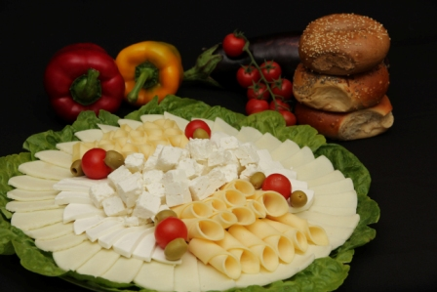
5 | מגש קפריזה (מוצרלה, גבינה בולגרית ופרוסות עגבניות) | ₪ 210 |  |  | ₪ 0.00
6 | מגש ירקות בלבד (עגבנייה, מלפפון, גמבות, תירס גמדי) (*) | ₪ 120 |  |  | ₪ 0.00
7 | מגש ירקות עם מיטבלים (דיפ) (*) | ₪ 200 |  |  | ₪ 0.00
8 | מגש אנטיפסטי קר (בטטה, חציל, קישוא, בצל, פלפל צהוב ואדום) (*) | ₪ 200 |  |  | ₪ 0.00
9 | מגש ירקות שורש (קולרבי, גזר, סלק, מלפפון, צנון) (*) | ₪ 200 |  |  | ₪ 0.00
10 | מגש עלי גפן וטחינה (*) | ₪ 160 |  |  | ₪ 0.00
11 | מגש מגוון בורקסים (גבינה, פיצה, פטריות, פריך, תפו''א) | ₪ 160 |  |  | ₪ 0.00
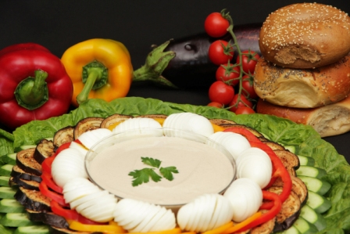
12 | בייגל ללא גלוטן (*) | ₪ 8 |  |  | ₪ 0.00
13 | תריסר בייגל | ₪ 70 |  |  | ₪ 0.00
סלטים מוכנים להגשה - ( 5 ליטר) וניתן להזמין סלט בגודל בינוני 100- ש''ח מהמחיר (* מתאים לטבעונים)
14 | סלט יווני (חסה, בצל סגול, זיתים שחורים, מלפפון) / סלט ערבי (*) | ₪ 220 |  |  | ₪ 0.00
15 | סלט ירוק (פטרוזליה, כוסברה, שמיר, סלרי, חמוציות, אגוזים ותערובת גרעינים) (*) / סלט ירקות שורש | ₪ 270 |  |  | ₪ 0.00
16 | סלט פסטה (פסטו עם זיתים או פלפל קלוי או טונה וסלארי) (*) | ₪ 250 |  |  | ₪ 0.00
17 | סלט בורגול / סלט כרוב סיני (*) | ₪ 260 |  |  | ₪ 0.00
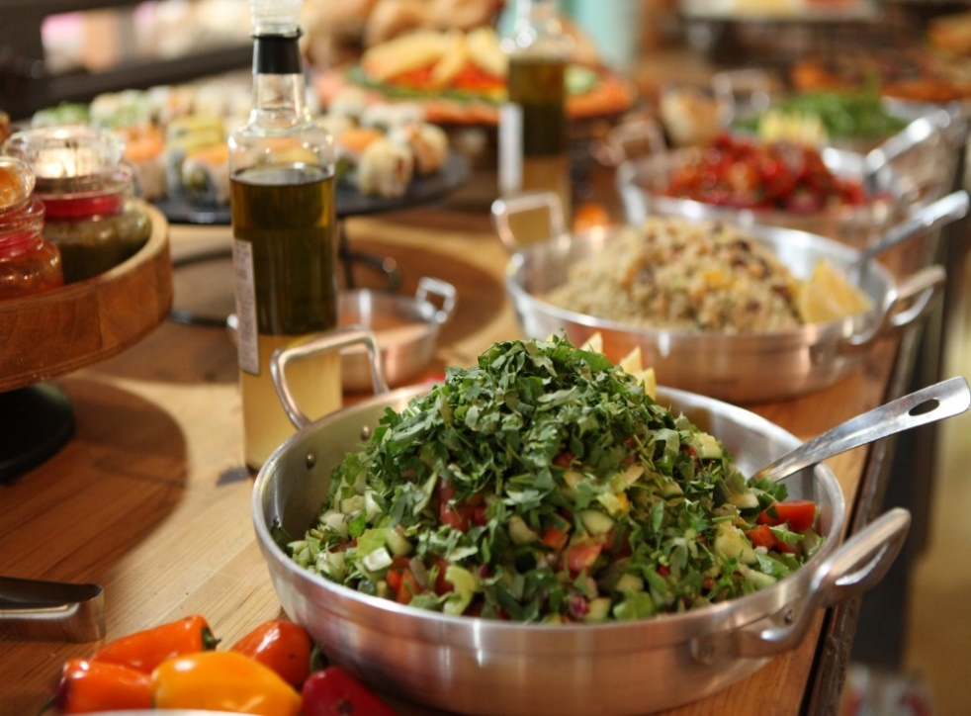
18 | סלט עגבניות שרי (עם תערובת עלים ובצל ירוק) / סלט קוביות אבוקדו (*) | ₪ 270 |  |  | ₪ 0.00
19 | סלט קינואה (*) / סלט הבית / סלט חלומי (*) | ₪ 290 |  |  | ₪ 0.00
20 | סלטים ישראלים - (חומוס, טחינה, חצילים במיונז ומטבוחה, עם חמוצים, זיתים וקרקרים.) (*) | ₪ 190 |  |  | ₪ 0.00
פלטות דגים - מעוצב ומוגש קר
21 | מגש לקס (סולומון מעושן) | ₪ 350 |  |  | ₪ 0.00
22 | מגש סלמון פילה אפוי | ₪ 350 |  |  | ₪ 0.00
23 | מגש דגים מעושנים (טונה, מקרוסקה, נסיכת הנילוס, מקרל) | ₪ 350 |  |  | ₪ 0.00
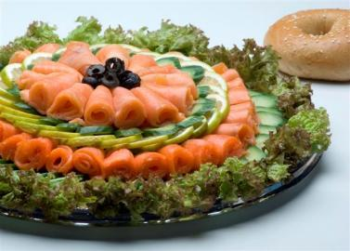
24 | מגש סושי (96 יח' ) | ₪ 390 |  |  | ₪ 0.00
מגשי מסיבה לכל אירוח (ניתן להזמין כריכים לטבעונים)
25 | מגש מסיבה טורטיה (מגוון של 20 כריכים (40 יח') ממולא: סלט טונה, סלט ביצים, גבינות שמנת וקשות ללא סלומון) | ₪ 490 |  |  | ₪ 0.00
26 | מגש מסיבה בייגל (מגוון של 20 כריכים (40 חצאים) ממולא: סלט טונה, סלט ביצים, גבינות שמנת וקשות ללא סלומון | ₪ 490 |  |  | ₪ 0.00
27 | מגש לחמניות אצבע (טונה עם לימון כבוש, בולגרית עם ממרח זיתים, שמנת עם חביתה) 32 יח' | ₪ 490 |  |  | ₪ 0.00
28 | מגש כריכי ביס במגוון מילויים (חביתה, סלמון, טונה, גבינות) (32 יח') | ₪ 490 |  |  | ₪ 0.00
29 | מגש מיני פיתה במגוון מילויים (36 יח') ניתן להזמין כריכים טבעונים | ₪ 490 |  |  | ₪ 0.00
30 | מגש פלאפל (20 מיני פיתה ממולא בכדורי פלאפל, סלט קצוץ, חמוצים, טחינה וכרוב) | ₪ 210 |  |  | ₪ 0.00
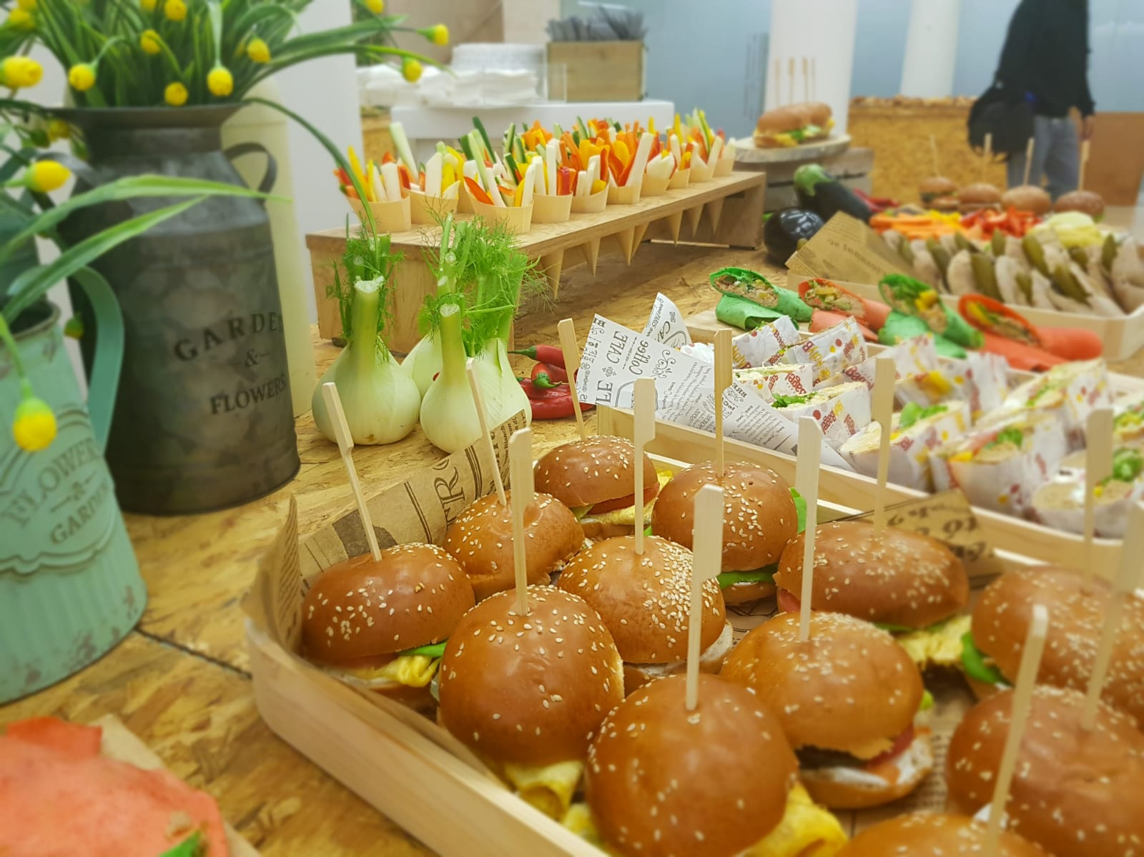
31 | מגש נאצ'וס עם גוואקמולי או רוטב סלסה | ₪ 130 |  |  | ₪ 0.00
32 | מגש פריקסה ( 25 יח ממולאות בטונה, ביצה קשה תפו''א, לימון כבוש, אריסה) | ₪ 320 |  |  | ₪ 0.00
33 | מגש קוראסון חמאה (ממולא סלומון מעושן , טונה מעושנת , גבינות שמנת וירקות ) 30 יח' | ₪ 320 |  |  | ₪ 0.00
34 | מגש בורקס פינוקים (20 יח בורקס גבינה ממולא טחינה, ביצה קשה וחמוצים) | ₪ 240 |  |  | ₪ 0.00
35 | מגש משולב גדול + 25 בייגל (קשות, דגים, שמנות, ירקות) | ₪ 510 |  |  | ₪ 0.00
36 | מגש משולב בינוני + 15 בייגל (קשות, דגים, שמנות, ירקות) | ₪ 410 |  |  | ₪ 0.00
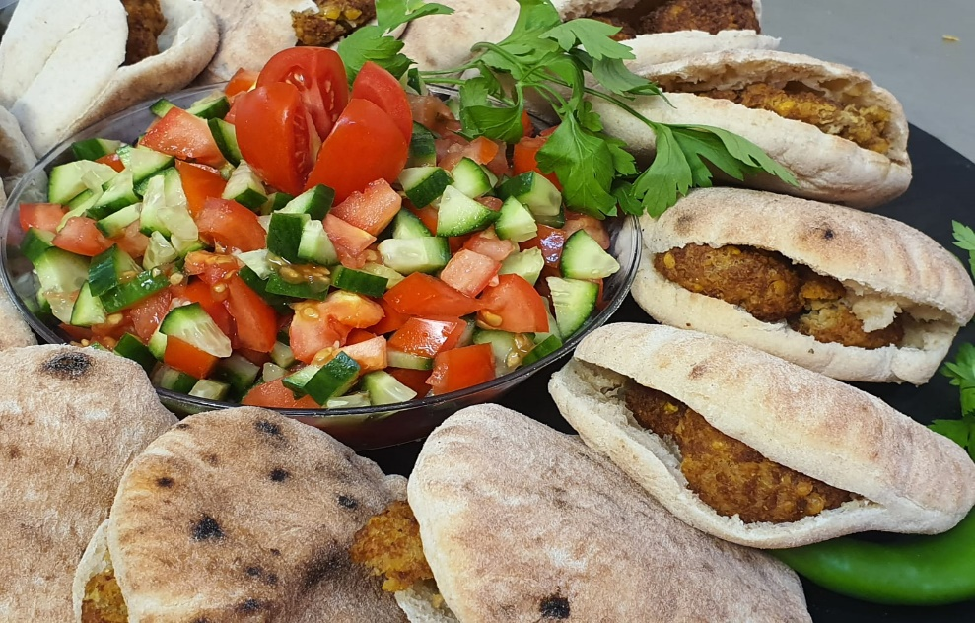
פלטות חמות (* מתאים לטבעונים) (מגשים מותאמים ל 20 סועדים)
37 | לזניה גבינות | ₪ 230 |  |  | ₪ 0.00
38 | רביולי (בטטה או תרד או פטריות או גבינה) | ₪ 230 |  |  | ₪ 0.00
39 | מקרוני אנד צ'יז (צינורות מקרוני עם גבינה) | ₪ 230 |  |  | ₪ 0.00
40 | נודלס עם ירקות | ₪ 230 |  |  | ₪ 0.00
41 | פסטה (עם מוקרם או רוטב עגבניות) (*) | ₪ 230 |  |  | ₪ 0.00
42 | מגש מיני אגרול (40 יח' ממולא בירקות) (*) | ₪ 200 |  |  | ₪ 0.00
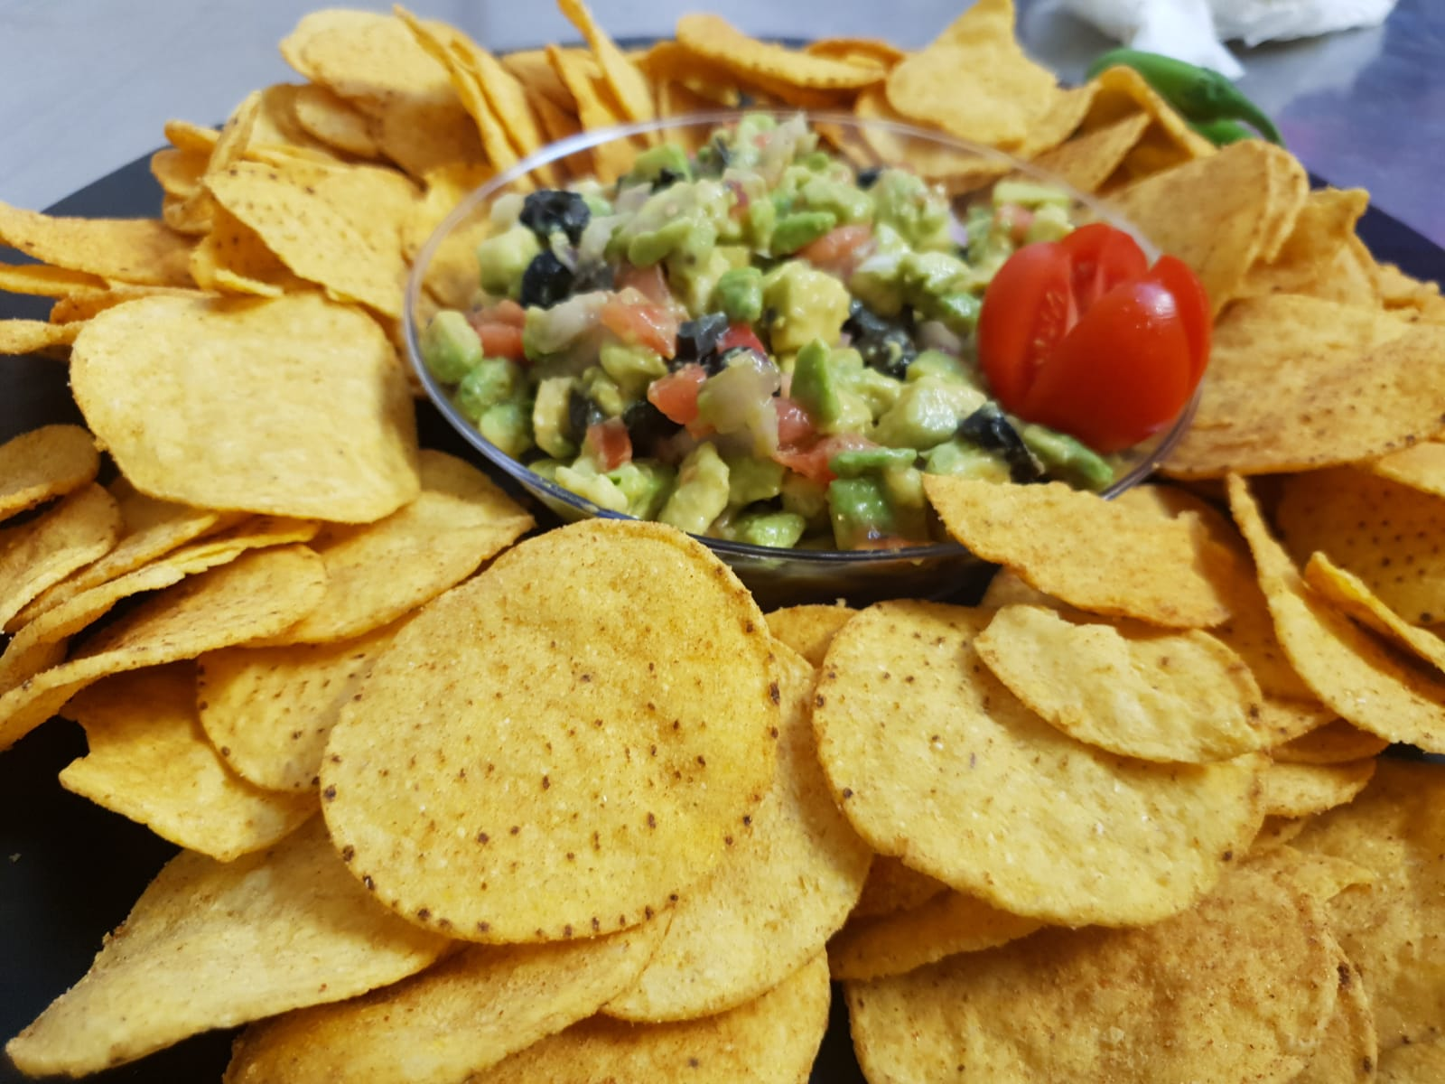
43 | קיש עגול 28 ס''מ קוטר (במגוון טעמים) | ₪ 150 |  |  | ₪ 0.00
44 | מיני פשטידות מגוון טעמים | ₪ 230 |  |  | ₪ 0.00
45 | בורקס מים תרד או גבינה | ₪ 230 |  |  | ₪ 0.00
46 | סופלה גבינה 40 יח' | ₪ 240 |  |  | ₪ 0.00
47 | סופלה גזר 40 יח' | ₪ 240 |  |  | ₪ 0.00
48 | לביבות זוקיני, סלק וקינואה 40 יח' | ₪ 230 |  |  | ₪ 0.00
49 | מגש שעועית ירוקה מוקפצת בשמן זית, שקדים ושומשום (*) | ₪ 230 |  |  | ₪ 0.00
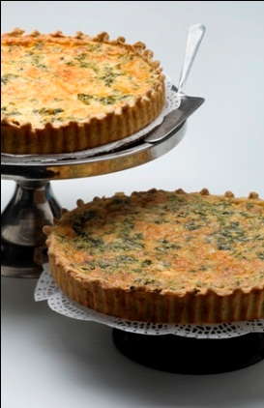
50 | גלילי חצילים טבעוני (ממולאים בקינואה ואגוזי קשיו עם רוטב פלפל קלוי ) (*) | ₪ 230 |  |  | ₪ 0.00
51 | גלילי חצילים במילוי גבינה (25 יח') | ₪ 230 |  |  | ₪ 0.00
52 | תפוח אדמה מוקרם (מגש 30X30 ס''מ) | ₪ 230 |  |  | ₪ 0.00
53 | תפוח אדמה אפוי (מגש 30X30 ס''מ) (*) | ₪ 230 |  |  | ₪ 0.00
54 | בלינצ'ס מלוח ( 30 יח' - תפו''א או תרד או פטריות או גבינה) | ₪ 230 |  |  | ₪ 0.00
55 | דג סלמון חם ברוטב פסטו (20 יח') | ₪ 360 |  |  | ₪ 0.00
56 | דג מושט פילה ברוטב עגבניות עם ירקות (20 יח') | ₪ 360 |  |  | ₪ 0.00
57 | פיצות אישיות ( 40 יח') | ₪ 230 |  |  | ₪ 0.00
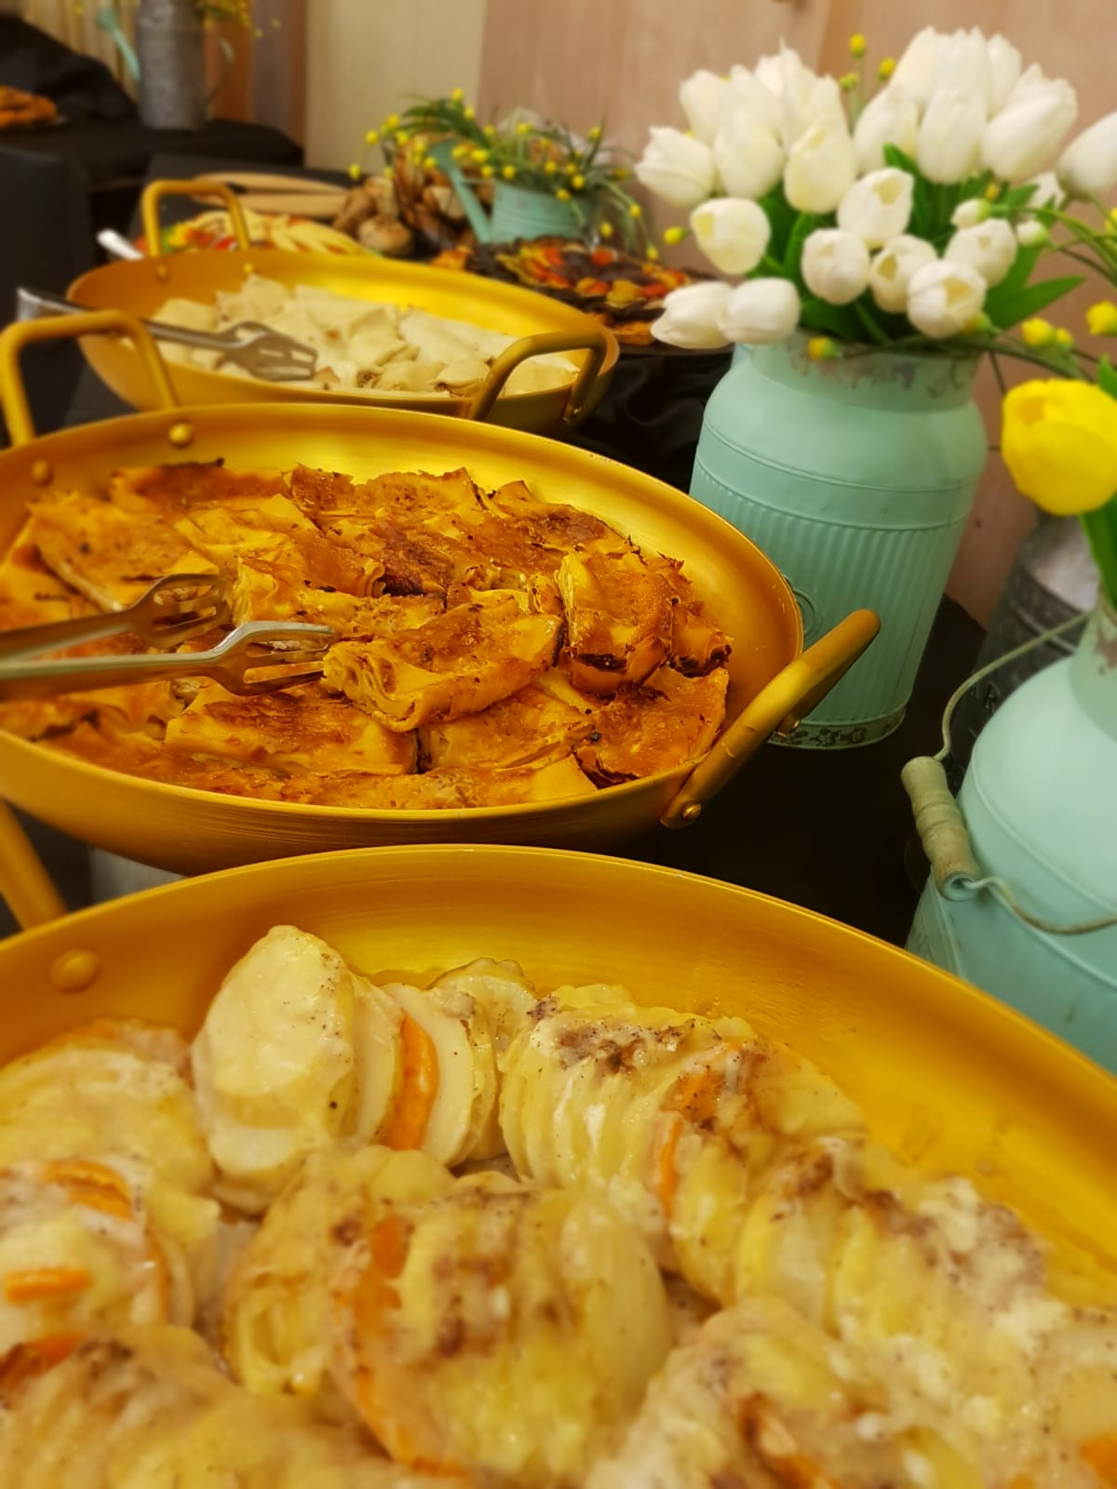
58 | מרק + קרוטנים (לליטר) כולל חד''פ (*) | ₪ 60 |  |  | ₪ 0.00
תוספת לאירועים (באירוע מלא) (* מתאים לטבעונים)
59 | עמדת חביתות + וופל בלגי (60 איש מינימום) מחיר לאדם | ₪ 19 |  |  | ₪ 0.00
60 | עמדת פיצות ופוקצ'ות (60 איש מינימום) | ₪ 900 |  |  | ₪ 0.00
61 | עמדת מרק (עד 60 איש) (*) | ₪ 900 |  |  | ₪ 0.00
62 | עמדת שקשוקה (60 איש מינימום) מחיר לאדם | ₪ 19 |  |  | ₪ 0.00
63 | עמדת ג'ונגל (קרמבו במגוון טעמים, שוטים, פחזניות, ארטיק מגנום, מגוון טרטלים, מבחר פירות, ממתקים) מחיר לאדם | ₪ 19 |  |  | ₪ 0.00
64 | עמדת קיר דונאטס (91 יחידות באירוע מלא) | ₪ 1,200 |  |  | ₪ 0.00
65 | עמדת שוטים יוגורט עם גרנולה במגוון טעמים (60 איש באירוע מלא בלבד) | ₪ 400 |  |  | ₪ 0.00
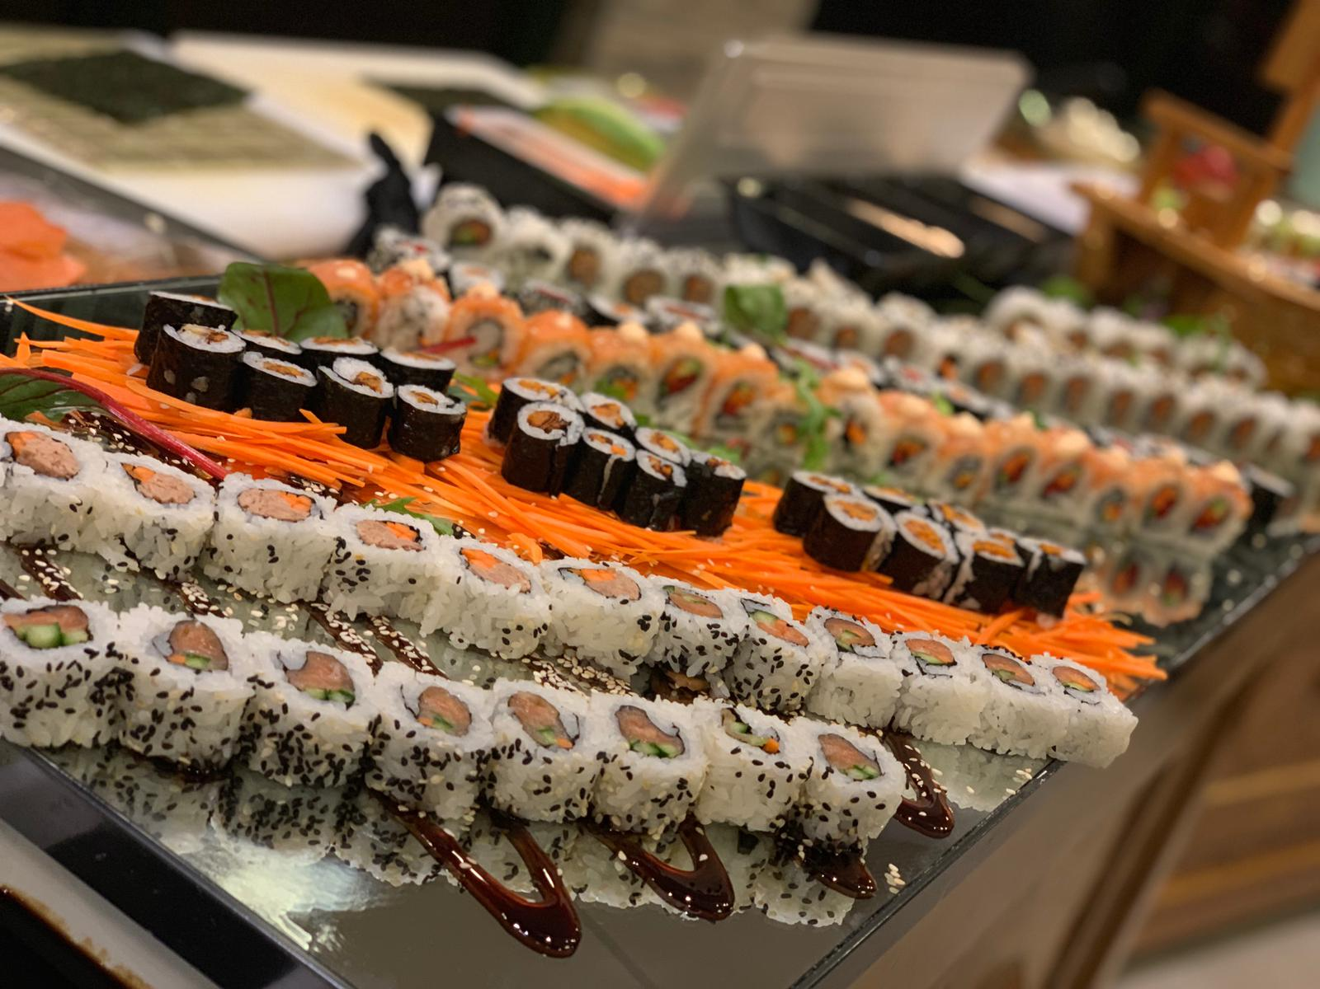
קינוחים (* מתאים לטבעונים)
66 | מגוון שוטים (מוס שוקולד, פוררו רושה, טריקולד) 40 יח' (*) | ₪ 240 |  |  | ₪ 0.00
67 | בלינצ'ס מתוק 30 יח' (,תפוחים או שוקולד או גבינה) | ₪ 230 |  |  | ₪ 0.00
68 | מגש פירות העונה (*) בעונה | ₪ 280 |  |  | ₪ 0.00
69 | מגש מגוון מאפים שמרים (קוראסון, רוגלך, קוראסון שוקולד, גביניון, ועוד - 40 יח') | ₪ 160 |  |  | ₪ 0.00
70 | מגש מעורב (בראוניז/מרנג לימון/חמאת בוטנים עם שוקולד- 40 יח') | ₪ 140 |  |  | ₪ 0.00
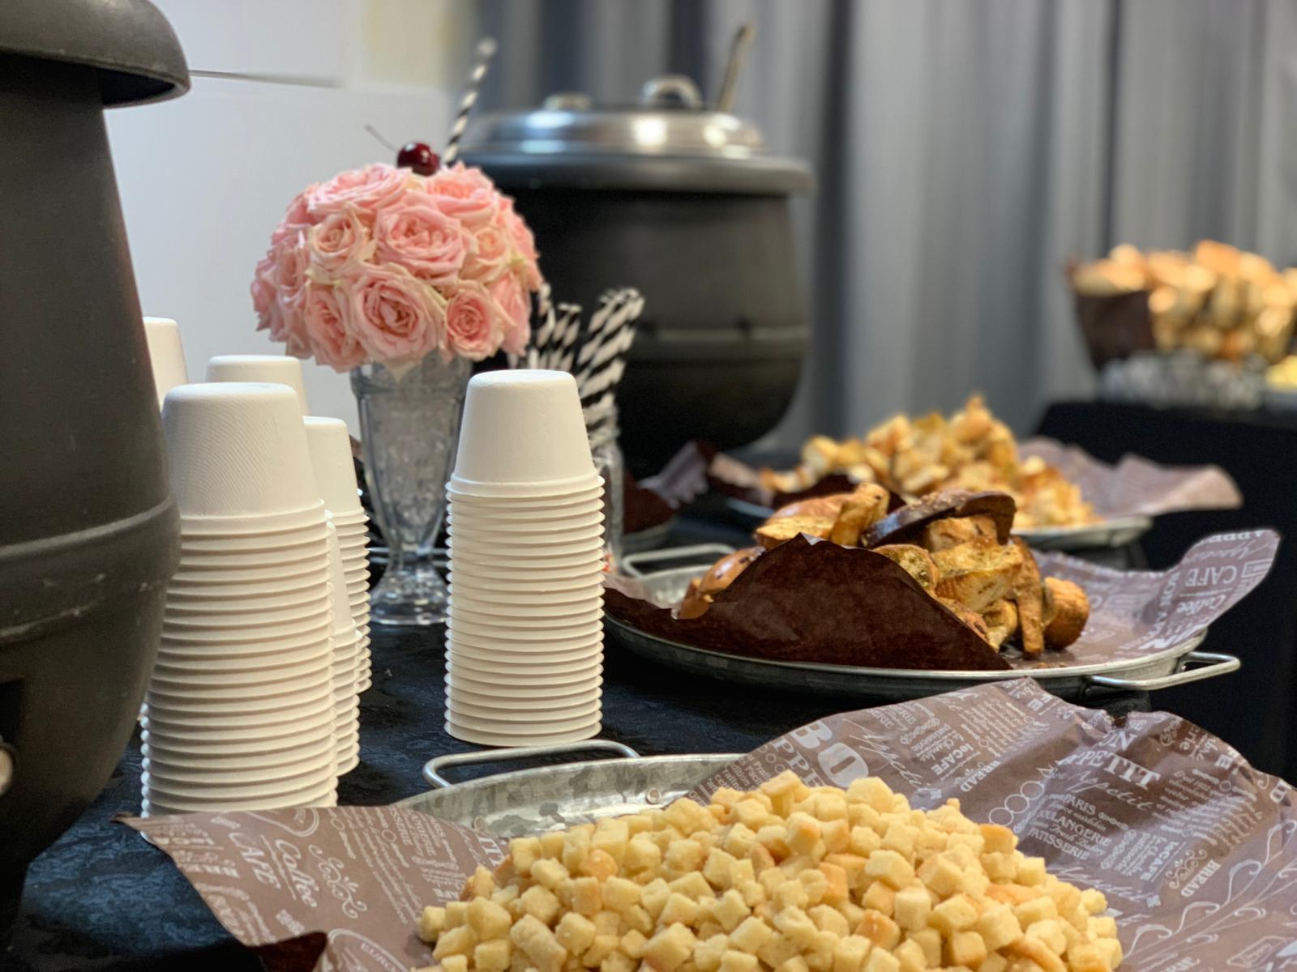
71 | מגש מיני מאפינס (40 יח') | ₪ 140 |  |  | ₪ 0.00
72 | מגש פוטיפורים שוקולד (32 יח') | ₪ 170 |  |  | ₪ 0.00
73 | פאי תפוח עץ (עגולה 26) | ₪ 140 |  |  | ₪ 0.00
74 | שטרודל תפוחים | ₪ 140 |  |  | ₪ 0.00
75 | טארט שוקולד / פאי פקאן | ₪ 170 |  |  | ₪ 0.00
76 | מגוון עוגות שמנת עשירות (עגולה 20) | ₪ 120 |  |  | ₪ 0.00
77 | עוגת גבינה סטייל ניו-יורק (עגולה 26) (פירורים/שוקולד/כרמל/אוכמניות/שיש) | ₪ 170 |  |  | ₪ 0.00
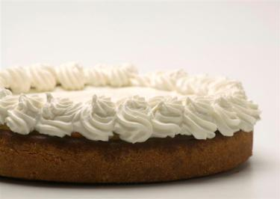
78 | מגש פינוקים טארטלט במגוון טעמים (40 יח' ) | ₪ 240 |  |  | ₪ 0.00
79 | מגש כדורי שוקולד (50 יח) | ₪ 160 |  |  | ₪ 0.00
80 | וופל בלגי (40 יח' ) | ₪ 220 |  |  | ₪ 0.00
81 | פחזניות (40 יח') | ₪ 180 |  |  | ₪ 0.00
82 | ארטיק מגנום מגוון טעמים (40 יח') | ₪ 240 |  |  | ₪ 0.00
83 | מיני דונאטס (24 יחידות) | ₪ 160 |  |  | ₪ 0.00
שונות
84 | שתייה קרה (בקבוק ½ 1 ליטר) מבחר מוצרי קוקה קולה | ₪ 15 |  |  | ₪ 0.00
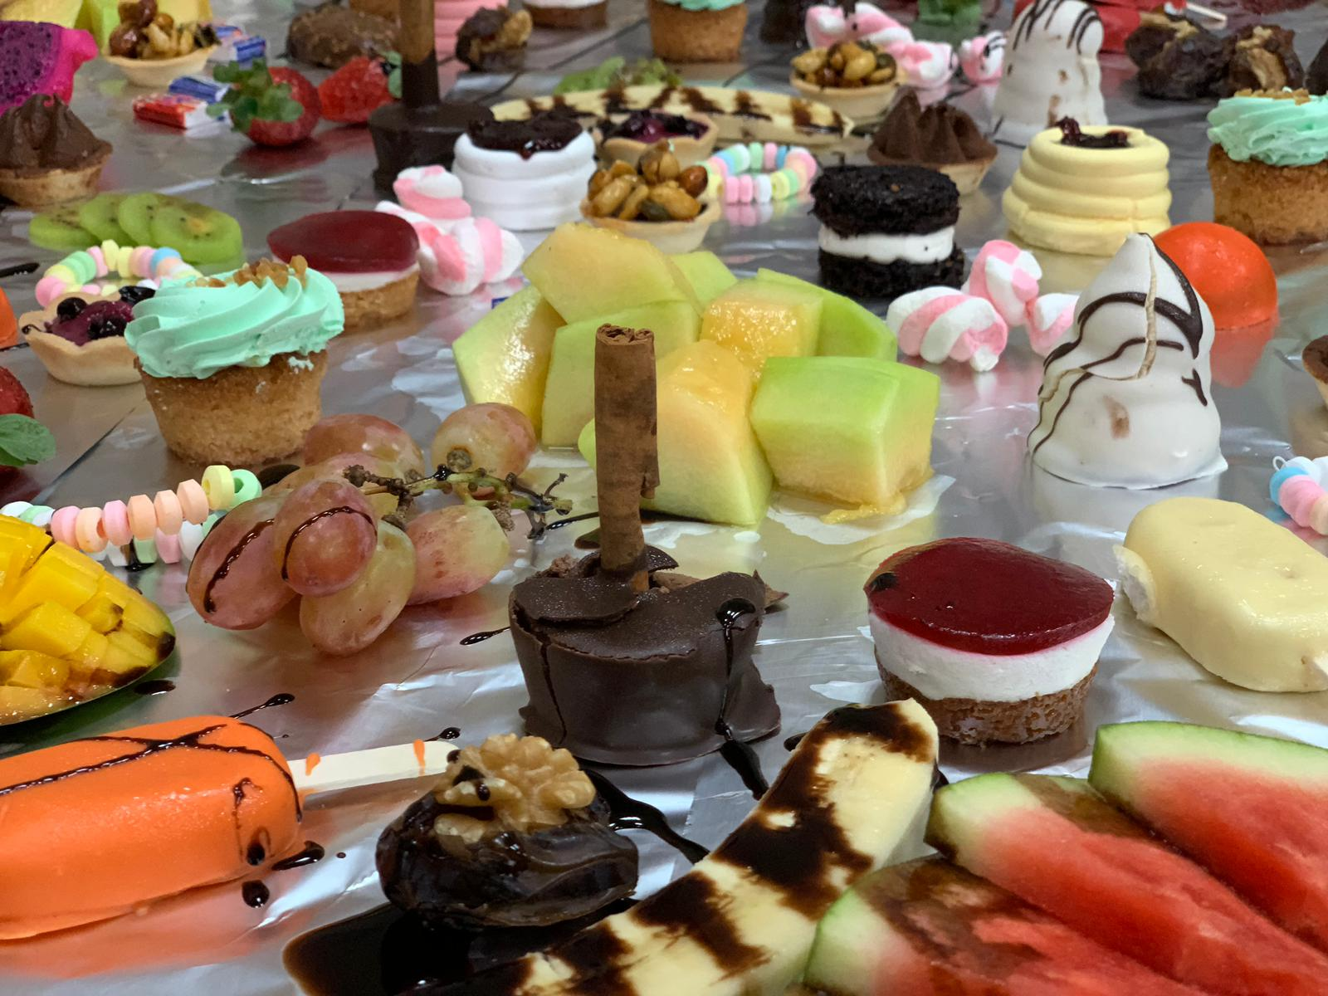
85 | סט שתייה חמה במנות אישיות (לראש) קפה נמס, שוקו, שחור, מבחר תה, מבחר סוכרים, חלב וכוסות + מחם | ₪ 8 |  |  | ₪ 0.00
86 | כלים חד-פעמיים מהודר (לראש) צלחת, סכו''ם, כוס לשתיה קרה ומפית | ₪ 8 |  |  | ₪ 0.00
87 | סט כלים פורצלן או חד''פ מתכלה (לראש) (בניהול אירוע מלא בלבד + עלות משלוח לפי איזור גאוגרפי) | ₪ 15 |  |  | ₪ 0.00
88 | מפות מלבן/עגול חד פעמי פלסטיק איכותי | ₪ 18 |  |  | ₪ 0.00
89 | מפות בד (רק בניהול אירוע מלא) | ₪ 40 |  |  | ₪ 0.00
90 | משלוח לכל חלקי הארץ (המחיר תלוי במרחק ממרכז ההזמנות - מודיעין) | ₪ 150 |  |  | ₪ 0.00
ניהול - כולל צוות, עריכה, הגשה ופינוי למשך האירוע
91 | ניהול אירוע עד 130 איש | ₪ 1,000 |  |  | ₪ 0.00
92 | ניהול אירוע מעל 130 עד 200 איש | ₪ 1,200 |  |  | ₪ 0.00
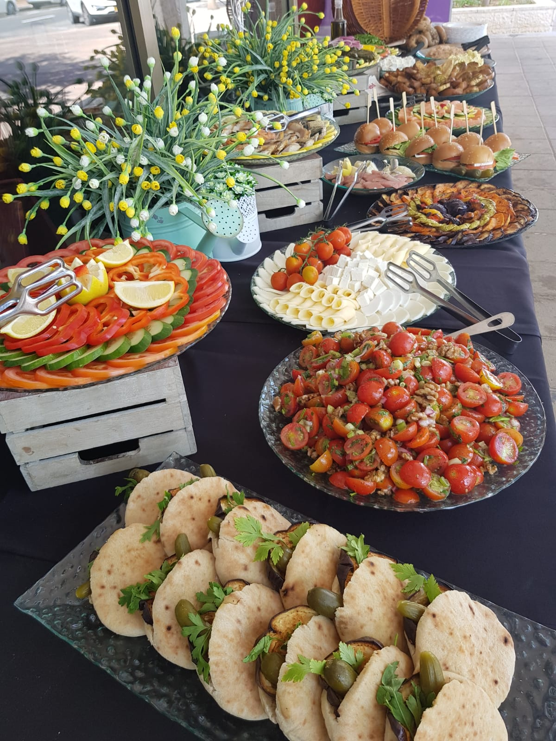
93 | ניהול אירוע מעל 200 איש | ₪ 1,400 |  |  | ₪ 0.00
94 | תוספת אירוע מוצ''ש | ₪ 400 |  |  | ₪ 0.00
95 | תוספות לאירועים (שולחנות, כיסאות, הצללה, מחצלות ועוד) | ₪ 0 |  |  | ₪ 0.00
96 | תוספת לאחר השעה 23:00 לשעה | ₪ 200 |  |  | ₪ 0.00
 | סה"כ (כולל מע''מ) |  |  |  | ₪ 0.00
 | בברכה | ביטול הזמנה 24 שעות לפני האירוע תחייב את הלקוח ב - 50% מהעלות הכוללת של ההזמנה. ביטול ביום ההזמנה חיוב של 100% אירוע במוצ''ש תוספת עלות של 400 ש''ח לא כולל טיפים לעובדים. לאחר השעה 23:00 תוספת 200 ש''ח לכל שעה
 | צוות קייטרינג הולי בייגל
 | טל: 1-700-50-11-10 פקס: 08-6588510
 | email: modiin@holybagel.com |  |  |  |  | התמונות להמחשה בלבד ט.ל.ח
 | http://www.holybagel.cafe www.holybagel.co.il

